问题
 |  | 课后小练习

任务：
 | 根据编号查询原始分，禁止设置单元格数字格式。
 | 提示：使用数字格式进行查询，如果返回NA错误，则使用文本格式进行查询，完成效果如下图。

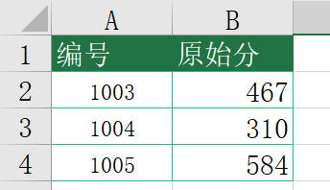
 |  | 编号 | 原始分
 |  | 1003
 |  | 1004
 |  | 1005

